CS0181 数量单
生产指示单

1.订单概况 | 客户 : ME JANE | 款号：CS0181 |  |  |  | 总数：
主标 | F8商店：" MYBRAND "
尺码标 | F8商店：" MYBRAND "
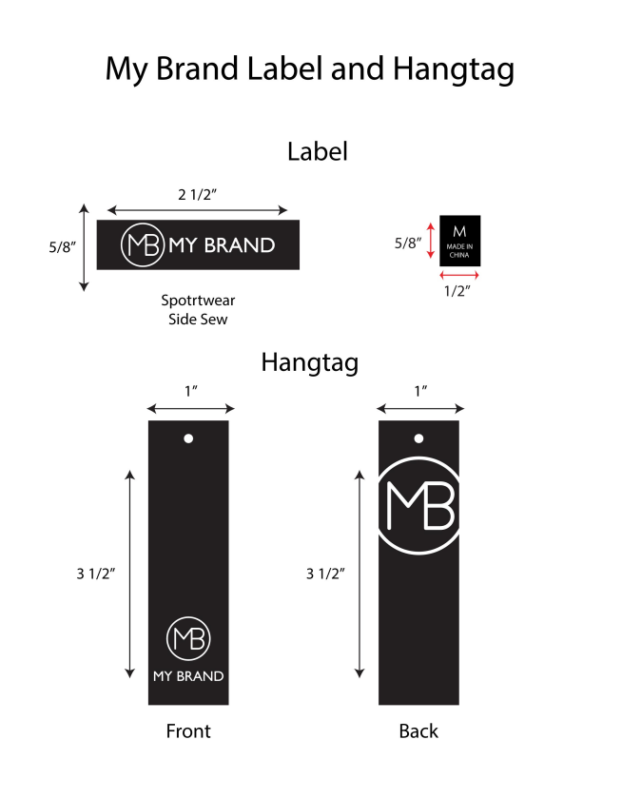
数量单
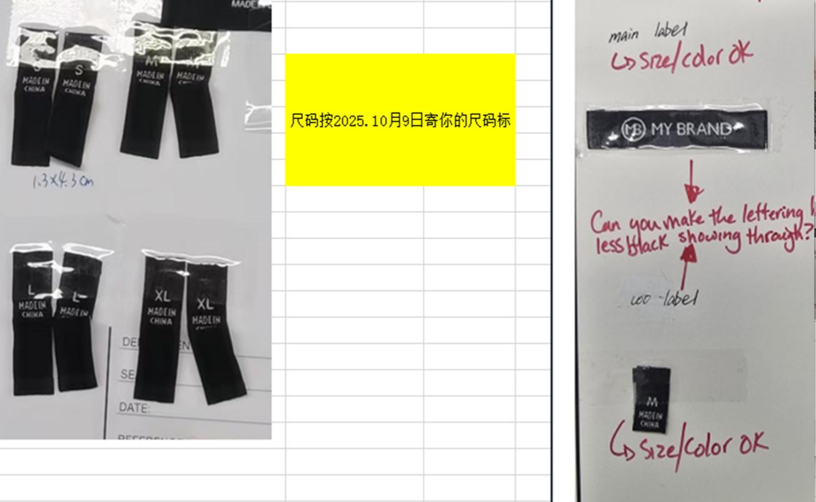
STYLE# CS0181 ORDER#31065-F8 PO#24025845 2025/12/22离厂 NJ |  | STYLE# | S | M | L | XL | 总数 | 主标 尺码
中文 | 英文 | 配比 | 1 | 2 | 2 | 1
魅力蓝色 | Allure Blue# 16-4029 tcx (Azurine) | 127537F8A | 160 | 320 | 320 | 160 | 960
浅黄褐色 | ECRU # 13-5304 | 127537F8B | 200 | 400 | 400 | 200 | 1200
桃红色 | Peachy# 14-1227 tcx | 127537F8C | 184 | 368 | 368 | 184 | 1104
黑色 | BLACK | 127537F8D | 200 | 400 | 400 | 200 | 1200
 |  |  |  |  |  |  | 4464

STYLE# CS0181 ORDER#31065-F8 PO#24025845 2025/12/22离厂 NJ |  | STYLE# | S | M | L | XL | 总数 | 洗标 上衣
中文 | 英文 | 配比 | 1 | 2 | 2 | 1
魅力蓝色 | Allure Blue# 16-4029 tcx (Azurine) | 127537F8A | 80 | 160 | 160 | 80 | 480
浅黄褐色 | ECRU # 13-5304 | 127537F8B | 100 | 200 | 200 | 100 | 600
桃红色 | Peachy# 14-1227 tcx | 127537F8C | 92 | 184 | 184 | 92 | 552
黑色 | BLACK | 127537F8D | 100 | 200 | 200 | 100 | 600
 |  |  |  |  |  |  | 2232

STYLE# CS0181 ORDER#31065-F8 PO#24025845 2025/12/22离厂 NJ |  | STYLE# | S | M | L | XL | 总数 | 洗标 裤子
中文 | 英文 | 配比 | 1 | 2 | 2 | 1
魅力蓝色 | Allure Blue# 16-4029 tcx (Azurine) | 127537F8A | 80 | 160 | 160 | 80 | 480
浅黄褐色 | ECRU # 13-5304 | 127537F8B | 100 | 200 | 200 | 100 | 600
桃红色 | Peachy# 14-1227 tcx | 127537F8C | 92 | 184 | 184 | 92 | 552
黑色 | BLACK | 127537F8D | 100 | 200 | 200 | 100 | 600
 |  |  |  |  |  |  | 2232

